Hoja1
Registro de defectos – Facebook Messenger

Sistema evaluado: Facebook Messenger (aplicación móvil). Defectos detectados durante las pruebas de la matriz ISO/IEC 25010.
ID | Fecha | Módulo | Descripción del defecto | Comportamiento esperado | Clasificación | Causa probable | Severidad | Prioridad | Responsable | Estado | Horas | Costo/hora | Costo de corrección | Evidencia
DEF-001 | 2026-09-20 | Envío de mensajes | Con señal débil el mensaje se queda en «Enviando» indefinidamente y no avisa que falló | Debe mostrar un aviso de error y la opción de reintentar el envío | Funcional | Manejo incompleto de la pérdida de conexión | Alta | Alta | Equipo 1 | Reportado | 3 | $150.00 | $450.00 | Captura 01
DEF-002 | 2026-09-20 | Notas de voz | Si entra una llamada mientras se graba una nota de voz, la grabación se pierde | Debe conservar el audio grabado hasta ese momento | Funcional | Interrupción del audio no controlada | Alta | Media | Equipo 1 | En análisis | 2.5 | $150.00 | $375.00 | 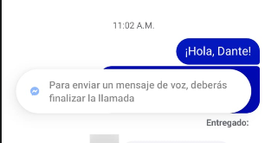 Captura 02
DEF-003 | 2026-09-21 | Adjuntos | Al enviar una foto de alta resolución la barra de progreso se queda en 99% | Debe completar el envío o notificar el error | Rendimiento | Tiempo de espera insuficiente en la carga de archivos | Media | Alta | Equipo 2 | En corrección | 3 | $180.00 | $540.00 | 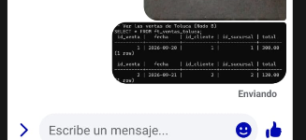 Captura 03
DEF-004 | 2026-09-21 | Notificaciones | Las notificaciones de mensajes nuevos llegan con varios minutos de retraso | La notificación debe llegar en pocos segundos | Rendimiento | El ahorro de batería restringe la app en segundo plano | Media | Media | Equipo 2 | Reportado | 2 | $150.00 | $300.00 | 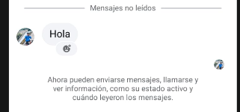 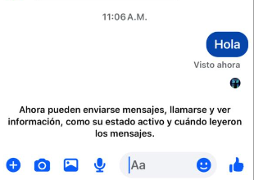 Captura 04
DEF-005 | 2026-09-22 | Edición de mensajes | Al editar un mensaje, el receptor sigue viendo el texto original hasta que vuelve a abrir el chat | El cambio debe mostrarse en tiempo real con la etiqueta «Editado» | Funcional | Falta de sincronización entre dispositivos | Media | Media | Equipo 3 | En análisis | 2 | $150.00 | $300.00 |   Captura 05
DEF-006 | 2026-09-23 | Respaldo de chats | Al restaurar chats cifrados, si el PIN se escribe mal no indica cuántos intentos quedan | Debe mostrar los intentos restantes y las opciones de recuperación | Seguridad | Mensaje de error incompleto | Alta | Alta | Equipo 3 | Reportado | 2 | $180.00 | $360.00 | Captura 06
DEF-007 | 2026-09-23 | Inicio de sesión | El código de verificación en dos pasos por SMS tarda más de 5 minutos en llegar | El código debe llegar en menos de 1 minuto | Seguridad | Retraso en el servicio de envío de SMS | Media | Media | Equipo 1 | Corregido | 1.5 | $150.00 | $225.00 | 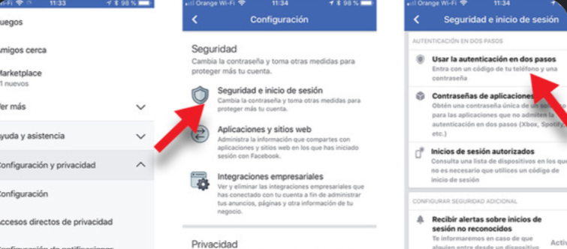 Captura 07
DEF-008 | 2026-09-24 | Grupos | Al agregar a un participante no se le informa que no puede ver los mensajes anteriores | Debe mostrar un aviso al nuevo participante | Interfaz | Falta de mensaje informativo | Baja | Baja | Equipo 2 | Cerrado | 1 | $120.00 | $120.00 | 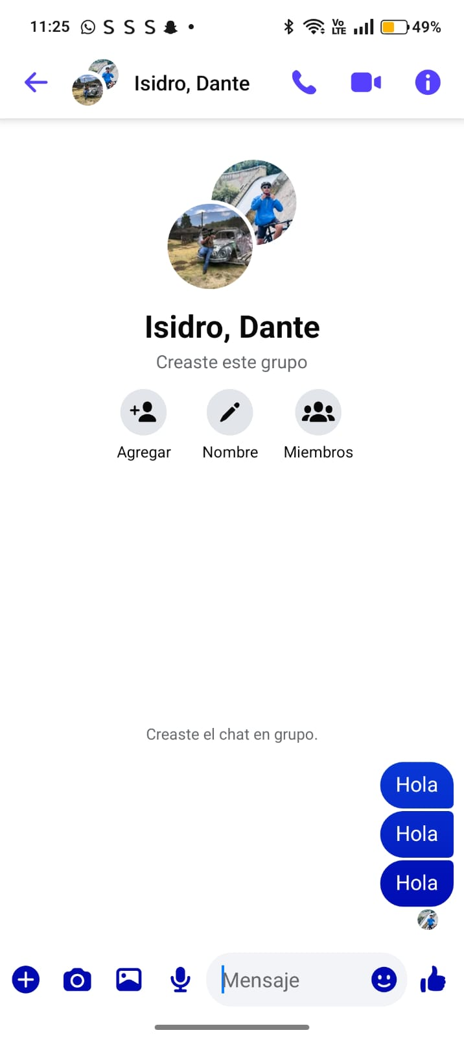 Captura 08
DEF-009 | 2026-09-25 | Búsqueda | La búsqueda en chats no encuentra palabras con acento si se escriben sin acento | La búsqueda debe ignorar acentos y mayúsculas | Funcional | Comparación de texto sensible a acentos | Media | Baja | Equipo 2 | En corrección | 2 | $150.00 | $300.00 | 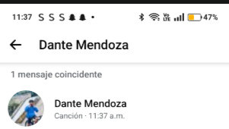 Captura 09
DEF-010 | 2026-09-26 | Interfaz | Con el texto grande activado, el botón «Enviar» queda parcialmente oculto en pantallas pequeñas | La interfaz debe adaptarse al tamaño de letra | Interfaz | Diseño no adaptable al tamaño de fuente | Baja | Media | Equipo 3 | Corregido | 1.5 | $120.00 | $180.00 | 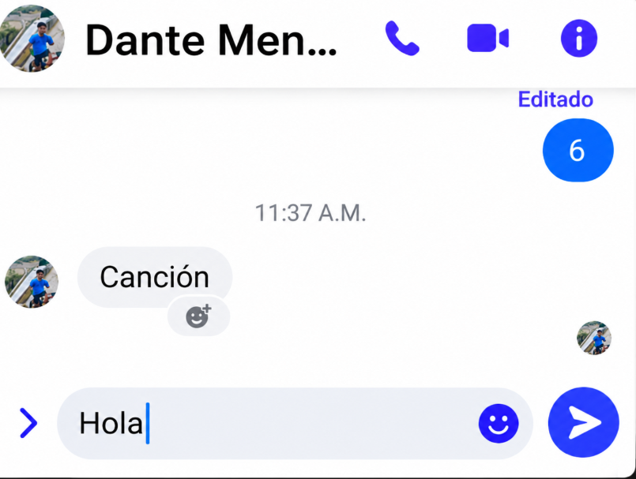 Captura 10
DEF-011 | 2026-09-27 | Llamadas | La videollamada se congela al cambiar de wifi a datos móviles | Debe cambiar de red sin cortar la llamada | Rendimiento | Reconexión no implementada al cambiar de red | Alta | Alta | Equipo 1 | En análisis | 4 | $180.00 | $720.00 | 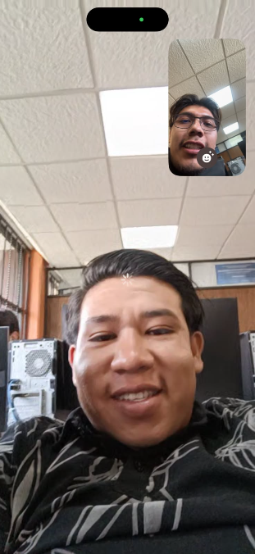 Captura 11
DEF-012 | 2026-09-28 | Almacenamiento | La caché de la app supera 1 GB sin avisar al usuario | Debe avisar y permitir limpiar la caché desde la app | Rendimiento | Acumulación de caché sin límite | Media | Baja | Equipo 3 | Reportado | 2 | $150.00 | $300.00 | 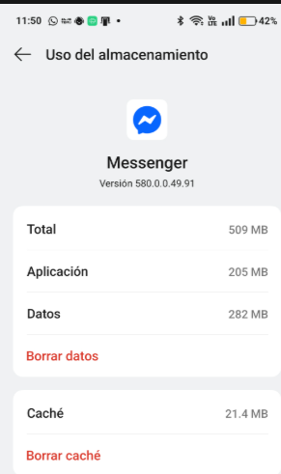 Captura 12
TOTAL |  |  |  |  |  |  |  |  |  |  | 26.5 |  | $4,170.00

 |  | RESUMEN
 |  | Severidad | Cantidad | Costo de corrección
 |  | Alta | 4 | $1,905.00
 |  | Media | 6 | $1,965.00
 |  | Baja | 2 | $300.00

 |  | Estado | Cantidad | Costo de corrección
 |  | Reportado | 4 | $1,410.00
 |  | En análisis | 3 | $1,395.00
 |  | En corrección | 2 | $840.00
 |  | Corregido | 2 | $405.00
 |  | Cerrado | 1 | $120.00

 |  | Clasificación | Cantidad | Costo de corrección
 |  | Funcional | 4 | $1,425.00
 |  | Rendimiento | 4 | $1,860.00
 |  | Seguridad | 2 | $585.00
 |  | Interfaz | 2 | $300.00

 |  | Total de defectos | 12
 |  | Defectos abiertos (sin corregir) | 9
 |  | Costo pendiente de corregir | $3,645.00

 |  | Nota: el costo de corrección se calcula como Horas × Costo/hora. Las columnas Clasificación, Severidad, Prioridad y Estado tienen listas desplegables.

